Hoja1
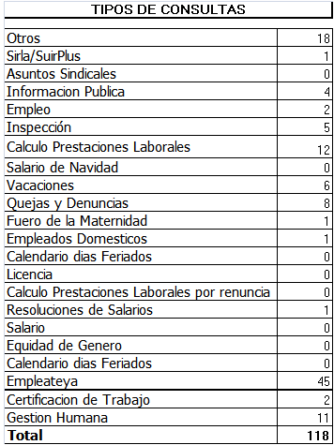
REPUBLICA DOMINICANA
MINISTERIO DE TRABAJO
“Año de la Superación del Analfabetismo”

OFICINA DE ACCESO A LA INFORMACION PUBLICA
(OAI)

Estadísticas Abril 2014
TOTAL DE CASOS ATENDIDOS
F | 60
M | 58
TOTAL | 118

DETALLE DE CASOS ATENDIDOS
Otros | 18
Sirla/SuirPlus | 1
Asuntos Sindicales | 0
Informacion Publica | 4
Empleo | 2
Inspección | 5
Calculo Prestaciones Laborales | 12
Salario de Navidad | 0
Vacaciones | 6
Quejas y Denuncias | 8
Fuero de la Maternidad | 1
Empleados Domesticos | 1
Calendario dias Feriados" | 0
Licencia | 0
Calculo Prestaciones Laborales por quiebra empresa | 0
Calculo Prestaciones Laborales por renuncia | 0
Resoluciones de Salarios | 1
Salario | 0
Equidad de Genero | 0
Calendario dias Feriados | 0
Empleateya | 45
Prestaciones laborales por venta empresa | 0
Certificacion de Trabajo | 2
Gestion Humana | 11
Higiene y Seguridad | 1
 | 118

